Produit
Projet ENI - Memory - LISTE DES EXIGENCES

Itération | Importance | Catégorie | ID | nom | Description | Démonstration | Notes
1 | 1000 | Accueil | 10 | Accueil | Je fais une présentation du jeu Memory. Je mets en place la page HTML . Son titre. Une Description, une image. Les Regles du Jeu. |  | 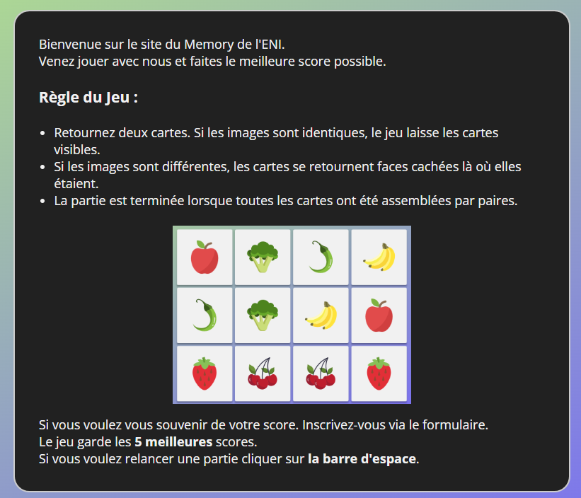
1 | 1000 | Accueil | 20 | Accueil - Menu | J'affiche un menu pour passer de la page d'accueil, au formulaire d'inscription, à la gestion de son profil, à se connecter et à jouer une partie.
1 | 1000 | Gestion des utilisateurs | 30 | S'inscrire | Mettre en place un formulaire qui permet d'inscrire un utilisateur. Mettre en place le titre Mettre en place le menu Créer une zone de formulaire qui contient le Nom d'utilisateur. L'email Le mot de passe |  | 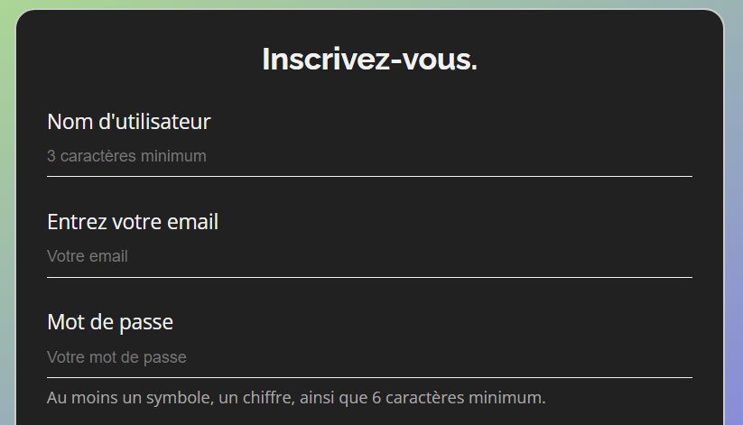
2 | 500 | Gestion des utilisateurs | 2010 | S'inscrire - vérifications | Mettre en place les vérifications sur chaque champ du formulaire d'inscription : Le Nom d'utilisateur doit vérifier 3 caractères minimum. L'email doit être un email valide. Le mot de passe doit correspondre à la vérification du mot de passe et il doit faire au moins 6 caractères. Il doit posséder un symbole,un chiffre et des lettres.
2 | 400 | Gestion des utilisateurs | 2020 | S'inscrire - longueur - mot de passe | Mettre en place une aide à la saisie du mot de passe avec un niveau de difficulté du mot de passe faible, moyen, fort. Règles : si le mot de passe contient moins de 6 caracteres il est faible. S'il contient plus de 6 caracteres avec un symbole ou un nombre il est moyen. S'il contient plus de 9 caracteres avec un symbole et un nombre il est fort.
2 | 400 | Gestion des utilisateurs | 2030 | Enregistrer dans le localStorage | Enregistrer les utilisateurs dans le localStorage |  | Conseil: Faire un tableau d'objet utilisateur.
2 | 300 | Gestions des utilisateurs | 2040 | S'inscrire-email unique | Vérifier que la personne qui s'inscrit n'a pas déjà utilisé un email ou un nom présent dans la liste des utilisateurs déjà créés.
2 | 300 | Gestion des utilisateurs | 2050 | Se connecter | En tant qu'utilisateur, je peux me connecter sur la plateforme ENI-MEMORY avec un login unique et un mot de passe. Pour cela je vais me baser sur le formulaire d'inscription, je peux réutiliser plus ou moins la même page pour me connecter. | Cas nominal : Suite à la saisie d'un login et mot de passe correct, j'accède à la plateforme de jeu Cas d'erreur : Suite à la saisie d'un login inconnu ou d'un mot de passe erroné, le site affiche un message d'erreur
2 | 300 | Gestion des utilisateurs | 2070 | rediriger vers la page Se connecter | Une fois l'inscription faite je suis redirigé automatiquement vers la page Se connecter
2 | 300 | Se connecter | 2080 | Rediriger vers la page profil | Une fois connecté, rediriger automatiquement vers la page profil.
2 | 200 | Profil | 2090 | Gérer son profil | En tant qu’utilisateur, je peux gérer mes informations de profil. Je peux voir mon nom et mon email en readonly. Je peux choisir à quel memory j'ai envie de jouer. La configuration sera enregistrée dans le localStorage. |  | 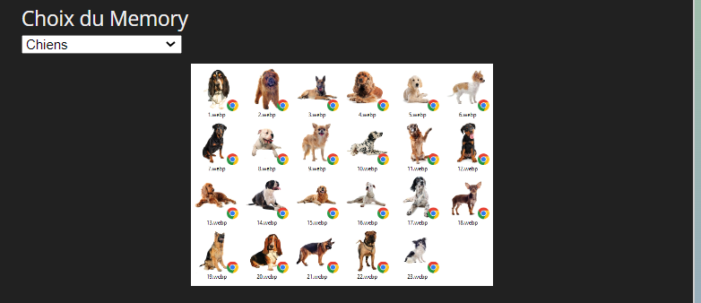
2 | 200 | Gestion d'une partie | 2100 | Jouer une partie de Memory | En tant que joueur, je peux lancer une partie, puis cliquer sur les cartes. Si 2 cartes sont identiques je les affiche en permanence. Si 2 cartes sont différentes, au bout de 5 secondes elles se retournent et deviennent à nouveau face cachée. A chaque fois que je clique sur une carte il y a un effet carte qui se retourne.
2 | 200 | Gestion d'une partie | 2110 | Gagner une partie | Si toutes les cartes sont retournées la partie est gagnée.
2 | 200 | Gestion d'une partie | 2120 | Relancer une partie | Quand j'appuie sur la barre d'espace on recommence la partie.
3 | 200 | Gestion des utilisateurs | 3010 | S'inscrire-Effet | Quand il y a une erreur toute la fenêtre se met à bouger quand je clique sur le bouton création du compte.
3 | 200 | Profil | 3020 | Choix Taille Memory | Je peux enregistrer la taille du Memory. La configuration sera enregistrée dans le localStorage.
3 | 200 | Gestion des utilisateurs | 3030 | Création Profil | Lors de la gestion du profil utilisateur j'affiche une aide avec des images pour savoir si je respecte bien les règles avec une vignette rouge ou verte quand c'est ok.
3 | 200 | Gestion d'une partie | 3040 | Tableau des parties dans son profil | J'affiche les dernières parties que j'ai faites dans mon profil utilisateur.
3 | 200 | Gestion d'une partie | 3050 | Tableau des meilleures scores | J'affiche les 5 meilleurs scores avec le nom des utilisateurs ou leur pseudo. Sur la page partie. |  | 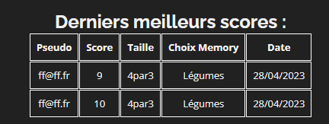
3 | 600 | Gestion d'une partie | 3060 | Choisir son jeu | Avant de commencer la partie je sélectionne le type de carte avec lequel je veux jouer. Exemple légume, Safari, Animaux, Lettre du Scrabble etc….
4 | 200 | Projet | 4000 | Projet | Je sauvegarde mon projet sur gitlab
4 | 100 | Gestion d'une partie | 4010 | Gestion profil | Je chiffre mon mot de passe pour ne pas qu'il soit stocké en claire dans le localStorage. Vous pouvez regarder par exemple du coté de MD5 ou SHA-256 ou Argon ou Faire votre propre système de cryptage.

